タイトルフロー
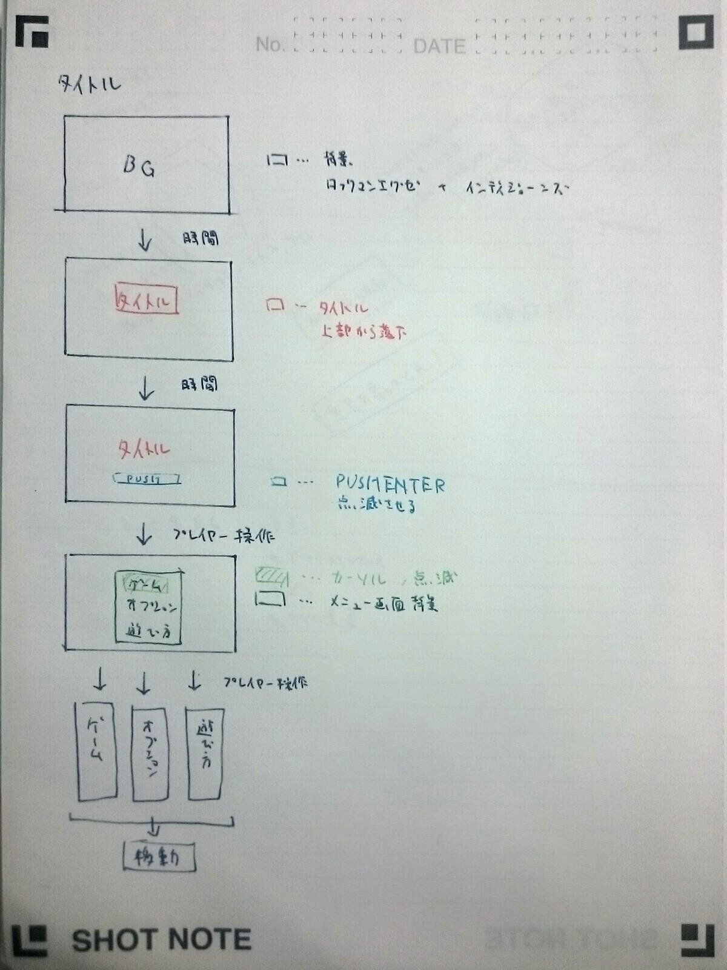

他シーン

初期起動時
リザルトシーン

BG表示

タイトル落下歌詞

PUSHENTER表示

ボタンを押す

次シーン移行画面

選択シーンによって分岐

他シーン

ゲームシーンまで移行
おぷしょん画面に移行
遊びかた画面に移行

ゲームシーンフロー
ゲームシーン
キャラクター選択

キャラクター選択画面へ
キャラクター選択画面

全員がキャラクターを選択した

ステージ選択

ステージ選択画面へ
ステージ選択画面

ゲームモードへ
ステージが決定した

開始前カウントダウン開始
カウントダウンが終了した

ゲーム開始

一定時間経過
誰かが勝利条件を達成した

結果発表へ(リザルト画面)

リザルトシーンへ

リザルトフロー
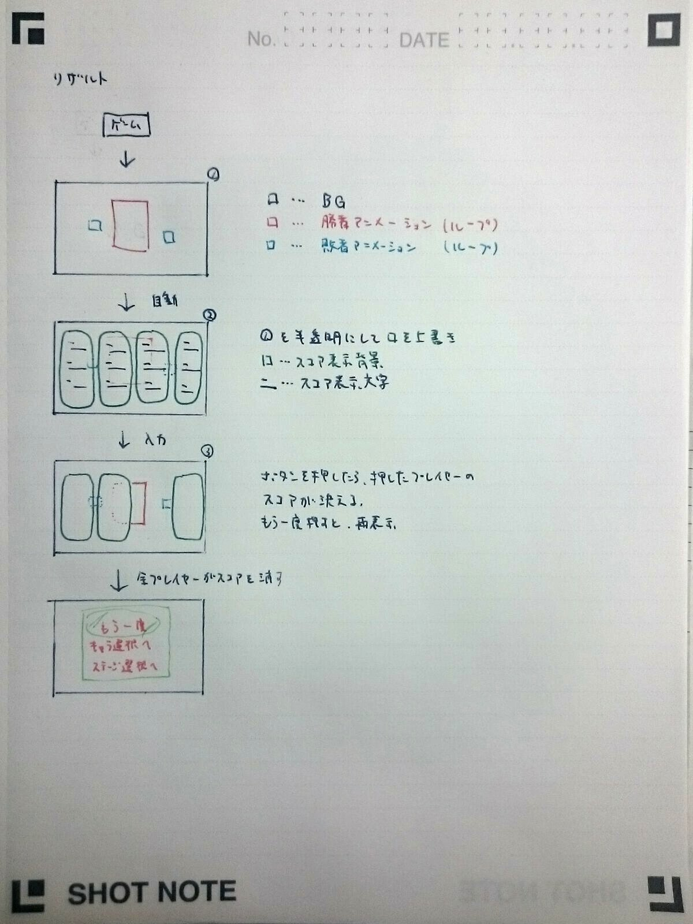

ゲームシーン

各キャラクターアニメーション開始
BG表示

スコア表示

ボタンを押す
ボタンを押す

スコアを消す

全員がスコアを消した

次シーン移行画面

選択シーンによって分岐

他シーン

ゲームスタートまで移行
キャラクター選択画面に移行
ステージ選択画面に移行
タイトル画面に移行

